A-1
A-1．市の位置 ・面積

1 | 坂井市の位置
 | 坂井市は、福井県の北部に位置し、南北約17km、東西約31kmにおよぶ東西に長い行政区域で、
 | 面積は約210ｋ㎡です。西は日本海に面し、東は勝山市、北はあわら市および石川県加賀市、南は
 | 福井市および永平寺町に接しています。

 |  | 東 経 | 136度13分54秒
 |  | 北 緯 | 36度10分 1秒

 |  | ※坂井市役所本庁の位置

 | 方位 | 経度 | 地名 |  | 方位 | 緯度 | 地名
 | 極 東 | 136゜26′25 | 丸岡町上竹田 |  | 極 北 | 36゜15′28 | 三国町浜地
 | 極 西 | 136゜ 6′ 1 | 三国町米納津 |  | 極 南 | 36゜ 6′ 8 | 丸岡町東二ツ屋
 | 資料：国土地理院 「日本の東西南北端点の経度緯度」より「都道府県及び市区町村の東西南北端点の経度緯度」

2 | 坂井市の面積
 |  | 平成25年面積 |  | 令和4年面積
 | 坂井市 | 209.91 k㎡ |  | 209.67 k㎡
 | （三国町） | 46.42 k㎡
 | （丸岡町） | 107.36 k㎡
 | （春江町） | 24.43 k㎡
 | （坂井町） | 31.70 k㎡
 | ※平成26年面積から国土地理院が測定方法を変更して面積測定を実施
 | 資料：国土地理院 「全国都道府県市区町村別面積調」

3 | 坂井市の広ぼう
 |  | 南 北 | 17.3km
 |  | 東 西 | 30.6km

 | 資料：国土地理院 「距離と方位角の計算」により算出

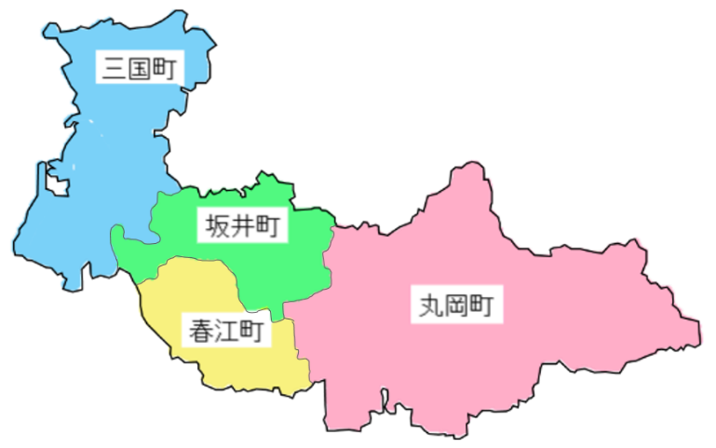
三国町
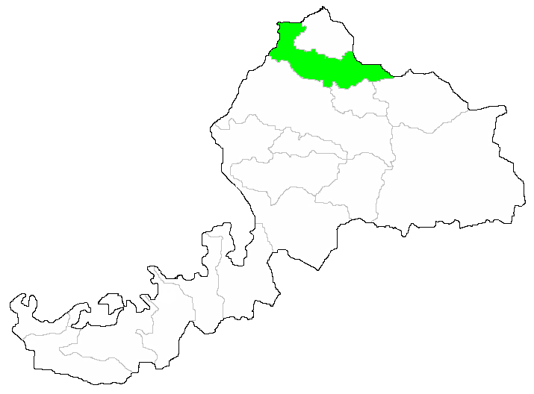

17.3km
坂井町
丸岡町
春江町
30.6km

A-4
A-4．用途別土地面積

 |  |  |  |  |  |  |  |  |  |  |  |  |  |  |  | 上段：面積(ha)、下段：構成比(%)
 | 年別 | 総面積 | 自然的土地利用 |  |  |  |  | 都市的土地利用 |  |  |  |  |  |  | 可住地 | 非可住地
 |  |  | 計 | 農地 | 山林 | 水面 | その他 | 計 | 宅 地 |  |  |  | 道路 | その他
 |  |  |  |  |  |  |  |  | 小計 | 住宅 | 商業 | 工業
 | 平成20年 | 13,579.9 | 8,906.3 | 7,456.7 | 714.0 | 468.8 | 266.8 | 4,673.6 | 2,189.0 | 1,297.5 | 219.2 | 672.3 | 1,253.5 | 1,231.1 | 9,755.5 | 3,824.4
 |  |  | (65.6) | (54.9) | (5.3) | (3.5) | (2.0) | (34.4) | (16.1) | (9.6) | (1.6) | (5.0) | (9.2) | (9.1) | (71.8) | (28.2)
 | 平成21年 | 13,579.9 | 8,906.3 | 7,456.7 | 714.0 | 468.8 | 266.8 | 4,673.6 | 2,189.0 | 1,297.5 | 219.2 | 672.3 | 1,253.5 | 1,231.1 | 9,755.5 | 3,824.4
 |  |  | (65.6) | (54.9) | (5.3) | (3.5) | (2.0) | (34.4) | (16.1) | (9.6) | (1.6) | (5.0) | (9.2) | (9.1) | (71.8) | (28.2)
 | 平成22年 | 13,579.9 | 8,906.3 | 7,456.7 | 714.0 | 468.8 | 266.8 | 4,673.6 | 2,189.0 | 1,297.5 | 219.2 | 672.3 | 1,253.5 | 1,231.1 | 9,755.5 | 3,824.4
 |  |  | (65.6) | (54.9) | (5.3) | (3.5) | (2.0) | (34.4) | (16.1) | (9.6) | (1.6) | (5.0) | (9.2) | (9.1) | (71.8) | (28.2)
 | 平成23年 | 13,579.9 | 8,906.3 | 7,456.7 | 714.0 | 468.8 | 266.8 | 4,673.6 | 2,189.0 | 1,297.5 | 219.2 | 672.3 | 1,253.5 | 1,231.1 | 9,755.5 | 3,824.4
 |  |  | (65.6) | (54.9) | (5.3) | (3.5) | (2.0) | (34.4) | (16.1) | (9.6) | (1.6) | (5.0) | (9.2) | (9.1) | (71.8) | (28.2)
 | 平成24年 | 13,579.9 | 8,906.3 | 7,456.7 | 714.0 | 468.8 | 266.8 | 4,673.6 | 2,189.0 | 1,297.5 | 219.2 | 672.3 | 1,253.5 | 1,231.1 | 9,755.5 | 3,824.4
 |  |  | (65.6) | (54.9) | (5.3) | (3.5) | (2.0) | (34.4) | (16.1) | (9.6) | (1.6) | (5.0) | (9.2) | (9.1) | (71.8) | (28.2)
 | 平成25年 | 13,639.0 | 9,001.5 | 7,534.9 | 707.8 | 465.4 | 293.4 | 4,637.5 | 2,345.3 | 1,330.6 | 231.0 | 783.7 | 1,158.3 | 1,133.9 | 9,746.6 | 3,892.3
 |  |  | (66.0) | (55.2) | (5.2) | (3.4) | (2.2) | (34.0) | (17.2) | (9.8) | (1.7) | (5.7) | (8.5) | (8.3) | (71.5) | (28.5)
 | 平成26年 | 13,639.0 | 9,001.5 | 7,534.9 | 707.8 | 465.4 | 293.4 | 4,637.5 | 2,345.3 | 1,330.6 | 231.0 | 783.7 | 1,158.3 | 1,133.9 | 9,746.6 | 3,892.3
 |  |  | (66.0) | (55.2) | (5.2) | (3.4) | (2.2) | (34.0) | (17.2) | (9.8) | (1.7) | (5.7) | (8.5) | (8.3) | (71.5) | (28.5)
 | 平成27年 | 13,639.0 | 9,001.5 | 7,534.9 | 707.8 | 465.4 | 293.4 | 4,637.5 | 2,345.3 | 1,330.6 | 231.0 | 783.7 | 1,158.3 | 1,133.9 | 9,746.6 | 3,892.3
 |  |  | (66.0) | (55.2) | (5.2) | (3.4) | (2.2) | (34.0) | (17.2) | (9.8) | (1.7) | (5.7) | (8.5) | (8.3) | (71.5) | (28.5)
 | 平成28年 | 13,639.0 | 9,001.5 | 7,534.9 | 707.8 | 465.4 | 293.4 | 4,637.5 | 2,345.3 | 1,330.6 | 231.0 | 783.7 | 1,158.3 | 1,133.9 | 9,746.6 | 3,892.3
 |  |  | (66.0) | (55.2) | (5.2) | (3.4) | (2.2) | (34.0) | (17.2) | (9.8) | (1.7) | (5.7) | (8.5) | (8.3) | (71.5) | (28.5)
 | 平成29年 | 13,643.1 | 8,964.5 | 7,496.1 | 709.1 | 462.4 | 297.0 | 4,678.6 | 2,354.8 | 1,343.3 | 231.6 | 799.9 | 1,179.7 | 1,144.1 | 9,715.4 | 3,927.6
 |  |  | (65.7) | (54.9) | (5.2) | (3.4) | (2.2) | (34.3) | (17.3) | (9.8) | (1.7) | (5.7) | (8.6) | (8.4) | (71.2) | (28.8)
 | 平成30年 | 13,643.1 | 8,964.5 | 7,496.1 | 709.1 | 462.4 | 297.0 | 4,678.6 | 2,354.8 | 1,343.3 | 231.6 | 799.9 | 1,179.7 | 1,144.1 | 9,715.4 | 3,927.6
 |  |  | (65.7) | (54.9) | (5.2) | (3.4) | (2.2) | (34.3) | (17.3) | (9.8) | (1.7) | (5.7) | (8.6) | (8.4) | (71.2) | (28.8)
 | 令和元年 | 13,643.1 | 8,964.5 | 7,496.1 | 709.1 | 462.4 | 297.0 | 4,678.6 | 2,354.8 | 1,343.3 | 231.6 | 799.9 | 1,179.7 | 1,144.1 | 9,715.4 | 3,927.6
 |  |  | (65.7) | (54.9) | (5.2) | (3.4) | (2.2) | (34.3) | (17.3) | (9.8) | (1.7) | (5.7) | (8.6) | (8.4) | (71.2) | (28.8)
 | 令和2年 | 13,643.1 | 8,964.5 | 7,496.1 | 709.1 | 462.4 | 297.0 | 4,678.6 | 2,354.8 | 1,343.3 | 231.6 | 799.9 | 1,179.7 | 1,144.1 | 9,715.4 | 3,927.6
 |  |  | (65.7) | (54.9) | (5.2) | (3.4) | (2.2) | (34.3) | (17.3) | (9.8) | (1.7) | (5.7) | (8.6) | (8.4) | (71.2) | (28.8)
 | 令和3年 | 13,643.1 | 8,964.5 | 7,496.1 | 709.1 | 462.4 | 297.0 | 4,678.6 | 2,354.8 | 1,343.3 | 231.6 | 799.9 | 1,179.7 | 1,144.1 | 9,715.4 | 3,927.6
 |  |  | (65.7) | (54.9) | (5.2) | (3.4) | (2.2) | (34.3) | (17.3) | (9.8) | (1.7) | (5.7) | (8.6) | (8.4) | (71.2) | (28.8)
 | 令和4年 | 13,642.8 | 8,876.6 | 7,384.1 | 672.7 | 464.9 | 354.9 | 4,766.2 | 2,376.9 | 1,342.8 | 238.5 | 795.6 | 1,189.9 | 1,199.5 | 9,596.8 | 4,046.0
 |  |  | (65.1) | (54.1) | (4.9) | (3.4) | (2.6) | (34.9) | (17.4) | (9.8) | (1.7) | (5.8) | (8.7) | (8.7) | (70.3) | (29.7)
 | ※嶺北北部都市計画区域内に限る
 | 資料：都市計画課
都市的土地利用割合
 | 8,876.6
 | 4,766.2
土地利用割合
自然的土地利用割合

A-5.6
A-5．主要河川

1 | 一級河川 |  |  |  |  |  |  |  |  | 単位：km
 |  | 河川名 | 延長 |  | 上流端 |  | 下流端
 |  |  | 総延長 | 市内 | 総延長 | 市内 | 総延長 |  | 市内
 | 1 | 九頭竜川 | 111.4 | 14.4 | 大野市和泉村 | 坂井市丸岡町 | 海に至る | 坂井市 | 海に至る | 三国町宿
 |  |  |  |  | 大字上半原 | 東二ツ屋 |  | 三国町宿
 | 2 | 竹田川 | 41.9 | 30.1 | 坂井市丸岡町 | 坂井市丸岡町 | 九頭竜川への合流地点 | 坂井市 | 九頭竜川への合流地点 | 三国町南本町
 |  |  |  |  | 上竹田 | 上竹田 |  | 三国町南本町
 | 3 | 兵庫川 | 21.5 | 21.5 | 坂井市丸岡町 | 坂井市丸岡町 | 竹田川への合流地点 | 坂井市 | 竹田川への合流地点 | 三国町竹松
 |  |  |  |  | 牛ヶ島,儀間 | 牛ヶ島,儀間 |  | 三国町竹松
 | 4 | 田島川 | 10.2 | 10.0 | 坂井市丸岡町 | 坂井市丸岡町 | 竹田川への合流地点 | あわら市 |  | 坂井町長屋
 |  |  |  |  | 曽々木,内田 | 曽々木,内田 |  | 古屋石塚地籍
 | ※延長が10ｋｍ以上の河川

2 | 二級河川
 | 該当河川なし
 | 資料：建設課

A-6．主要山岳

 |  |  |  |  |  |  |  |  |  | 単位：m
 | 名 称 |  |  | 標 高 |  | 所 在 地

 | 浄法寺山 |  |  | 1,053 |  | 坂井市丸岡町山竹田、勝山市、永平寺町
 | 丈競山 |  |  | 1,045 |  | 坂井市丸岡町山竹田
 | 資料：福井県統計年鑑

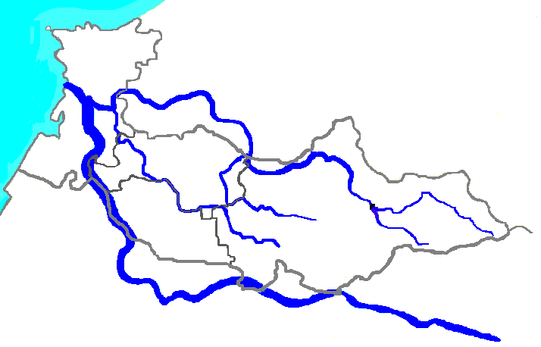
三国町
坂井町
春江町
丸岡町
竹田川
九頭竜川
兵庫川
田島川
浄法寺山
丈競山

